イベント仕様
イベント仕様

E01 初期表示・ログイン画面再表示
処理概要
 | welcome表示、indexからのforward、ログイン拒否後のforwardで同じJSPを表示する。画面表示には認証や職員照会を伴わず、年金セッション属性の除去も行わない。
処理手順
 | 1. 表示モードと通知を決める。
 | 1.1. | ローカルDB設定を読み、ヘッダーと見出しを表示する。
 | 1.2. | セッションの MESSAGE を List へキャストする。非NULLかつ非空なら、各要素を HtmlUtil.escape(Object) で文字列化・エスケープして表示する。NULL要素は空表示となる。
 | 1.3. | 全要素の出力後に MESSAGE を除去する。属性がNULLまたは空Listなら表示せず、除去もしない。
 | 2. 入力欄を作る。
 | 2.1. | 通常時は両入力を空文字にし、ローカルDB有効時は確認用初期値を設定する。要求パラメータ、LoginBean、以前の入力値から復元しない。
 | 2.2. | 固定hidden項目とログインボタンを表示する。ローカルDB有効時だけ案内文を追加する。
処理フロー

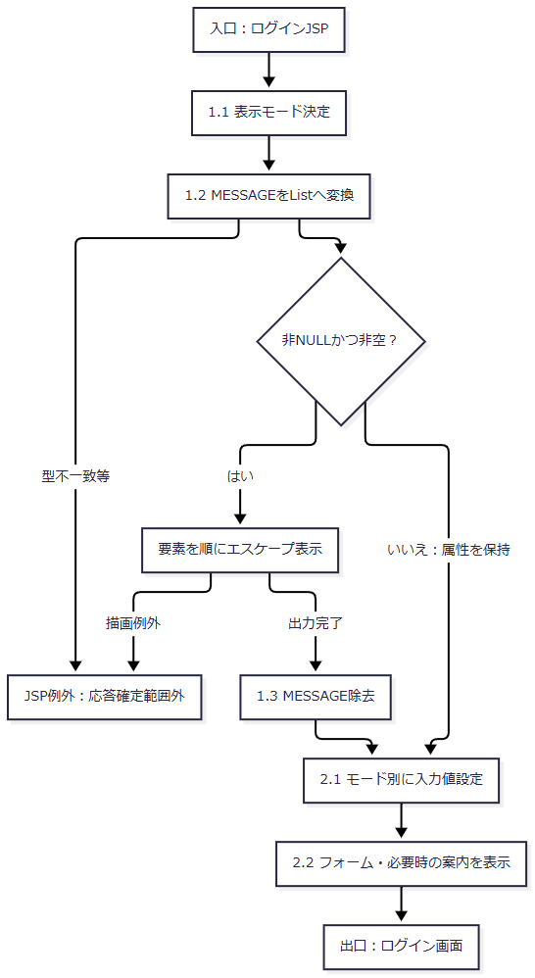

SQL・テーブル関連（ER図）
 | このJSPはDBを使用しない。通知の取得元はセッションの MESSAGE、入力初期値の選択元はシステムプロパティであり、ER図の対象となる表関連はない。
DB操作の詳細
 | 認証・マスター検索・更新は行わない。Actionからforwardされた場合のアクセス記録はE02の後処理で既に実施されるものであり、この表示イベントが記録SQLを発行するわけではない。
結果・例外時の扱い
 | 正常描画ではフォームを表示する。通知のHTML特殊文字は &、山括弧、二重引用符、単一引用符をエスケープするため、メッセージ内のタグをHTMLとして実行しない。
 | MESSAGE の型不一致や要素の文字列化・描画に失敗した場合、属性除去やフォーム表示まで到達するとは限らない。Action後のforward内で生じた例外はAction用catchの外であり、同じログイン画面または共通エラー画面へ必ず再表示される契約ではない。
E02 ログイン実行・年金メニューへの引渡し
処理概要
 | 通常フォームのPOSTを共通認証へ渡し、共通側が返した遷移先を判定する。共通拒否はログイン画面へ戻し、それ以外は MenuViewAction から年金職員確認を行う。追加確認に成功した場合だけ、年金職員情報、CSRF、メニュー用表示Beanを設定する。
処理手順
 | 1. Servletで通常要求を振り分ける。
 | 1.1. | doPost から process を呼び、パラメータ取得前に Windows-31J を設定する。通常フォームには Otheflg、OPK、charCommonUID がないため通常分岐で識別値を取得する。
 | 1.2. | FUNCTION_ID.toLowerCase() でActionのパッケージを作る。VIEW_ID=Login では既存ログイン状態の検査を省略する。FUNCTION_ID欠落時の小文字化、VIEW_ID欠落時の equals はAction用tryより前である。
 | 1.3. | OperatePermission.check("nenkin") を呼ぶ。この処理は先に jdbc/Oracle_SP2NM の接続を取得するが、年金は運用状態表の照会対象に含まれない。接続取得等のExceptionでは内部でログを出してfalseを返し、Servletがメンテナンス用ErrorMsgと共通エラーJSPを選ぶ。この枝では年金LoginActionを呼ばない。
 | 1.4. | 運用可なら識別値から nenkin.LoginAction を反射生成して実行する。COMMAND_IDがNULLなら空文字へ補正せず、クラス名の文字列連結へ入る。反射生成の失敗はAction用catchの対象となる。
 | 2. 年金情報を解除して共通認証へ渡す。
 | 2.1. | 年金LoginActionは NENKIN_STAFF_CONTEXT、続いて NENKIN_CSRF_TOKEN を除去する。LoginBean、ViewBean、MESSAGE、ErrorMsg は開始時に一括除去しない。
 | 2.2. | super.perform は新しい LoginInfoBean を作り、要求から dwhUserId、dwhPassWord、applName、unify_flg を取得する。通常のunifyでは sUser=applName、sPass=dwhPassWord とする。
 | 2.3. | 先に sUser または sPass のNULL・空文字を検査する。該当ならM1で拒否する。この検査を通った後、applName または dwhUserId のNULL・空文字ならM2で拒否する。trim前の検査であり、空白だけの入力は空文字と同じ扱いにはならない。
 | 3. 共通認証と最初の職員名簿検索を行う。
 | 3.1. | jdbc/Oracle_SP2NM でQ1を実行する。引数は (applName,sUser,sPass)、通常はアプリケーション名とユーザーＩＤがともに unify である。検索メソッドのbooleanではなく、取得ListのNULL・空を判定し、該当行なしはM3で拒否する。
 | 3.2. | 認証表に行があれば、rawの dwhUserId を Long.parseLong で確認してからQ2を実行する。数値変換が失敗すると内側の catch(NumberFormatException) が名簿ListをNULLにして継続する。名簿0件もここでの拒否条件ではなく、共通の loginStatus はtrueになる。DB読取失敗はこの代替経路へまとめない。
 | 4. 共通Beanの基礎項目と拒否結果を設定する。
 | 4.1. | 成功・通常拒否の双方で、新Beanへログイン可否とアプリケーション名を設定する。受信職員番号がNULLまたは厳密な空文字なら職員番号を8個のゼロにし、それ以外は getAdd0String(dwhUserId,8) の結果を設定する。
 | 4.2. | getAdd0String はNULLまたは大小文字を無視した文字列 null を空文字とし、それ以外をtrimする。空になれば空のまま返す。非空で8コード単位未満なら左にゼロを加え、8以上なら切り捨てない。数字限定検査やraw値の上限検査ではない。
 | 4.3. | 共通拒否では新Beanのログイン可否をfalseとして LoginBean に格納し、今回のメッセージListを MESSAGE に格納して ./JSP/MENU/Login.jsp を返す。年金側はこの文字列と一致するときだけ、そのまま戻る。拒否メッセージの対応は次のとおりである。
記号 |  |  | 判定順・条件 | MESSAGE
M1 |  |  | 2.3の最初の検査に該当 | ユーザ名・パスワードを入力してください。
M2 |  |  | 最初の検査通過後、2.3の次の検査に該当 | ログインに失敗しました。
M3 |  |  | Q1の結果がNULLまたは空 | ログインに失敗しました。ユーザ名・パスワードを確認してください。
M4 |  |  | 後段の年金職員番号形式不適合、またはQ7が0件 | ログイン職員番号が職員名簿に存在しません。管理者に確認してください。
M5 |  |  | 後段でLoginBeanの型またはログイン可否が不適合 | ログインしてください。

 | 5. 共通成功時の付加情報を完成させる。
 | 5.1. | 共通名簿があれば先頭行を使用する。所属店番を4コード単位へ左ゼロ埋めし、先頭2文字を詳細部室店コード、次の2文字を枝番とする。その数値が100未満なら共通所属店番を 010、それ以外なら先頭3文字とする。漢字氏名、カナ氏名、性別、役職コードを移し、所属元数値が65または70ならシステム事務統括部職員をtrueとする。
 | 5.2. | 名簿がNULLまたは空なら、共通所属店番を 999、詳細コード・枝番をそれぞれ 99、職員氏名をraw職員番号、性別・役職コードを 0、システム事務統括部職員をfalseにする。カナ氏名は設定せず初期NULLが残る。所属元の内部変数はNULLのままとなる。
 | 5.3. | 所属元が非NULL・非空なら別の jdbc/Oracle_DWH 接続でQ3を実行し、先頭行の事業所名を共通所属店名へ設定する。検索しない場合または0件なら「該当なし」とする。
 | 5.4. | さらに別の jdbc/Oracle_SP2NM 接続を取得する。役職コードがNULL・空文字・厳密な 0 以外ならQ4の先頭行から役職名を得る。照会対象外または0件は「該当なし」とする。
 | 5.5. | 同じ接続で、再びraw職員番号を Long.parseLong してからQ5を行う。この数値変換のNumberFormatExceptionだけは内側catchで所属課係ListをNULLとして継続する。先頭行があれば所属課係コードを設定し、convertInt の結果が10なら「店長席」、100なら「融資Ｍ・リレーションＧ」、600なら「事務グループ」、その他なら「その他」とする。行がなければコード 0、名称空文字とする。convertInt はNULL・空文字・厳密な0を数値0にするが、その他の不正数値は再送出する。この後段の変換失敗はraw職員番号用catchに入らない。
 | 5.6. | 通常unifyでは融資系ユーザーＩＤをNULL、融資系ユーザー名を役職名とし、credit専用の権限設定を行わない。新Beanを LoginBean へ格納し、同じBeanのＵＮＩＦＹフラグへ 0 を設定して、共通戻り先 ./JSP/MENU/Menu.jsp を返す。
 | 6. 共通戻り先を判定し、年金職員情報を作る。
 | 6.1. | 年金LoginActionは共通戻り値がログインJSPと等しい場合だけ終了する。それ以外は戻り値を直接forwardせず、new MenuViewAction().perform を呼ぶ。共通処理が例外を投げれば、この文字列判定には到達しない。
 | 6.2. | requireStaff は既存の正しい型のStaffContextがあれば再利用するが、今回の再ログインでは2.1で除去済みなので新規確認へ進む。LoginBean が LoginInfoBean かつログイン可否trueでなければM5を設定し、年金職員情報とCSRFを除去してfalseを返す。このM5枝にはLoginBean除去がない。
 | 6.3. | Beanの職員番号をNULL→空文字・trimし、[0-9]{1,8} に一致する場合だけ Integer.parseInt して verifyStaff(int) へ渡す。先頭ゼロはint化で失われる。正数条件はなく、数値0も形式検査を通る。形式不適合は6.5へ進む。
 | 6.4. | verifyStaff が呼ぶ getStaff は、自身のtryおよび職員接続取得より先にQ6で店舗名Mapを作る。続いて職員接続を取得しQ7を setInt(1,staffCode) で実行する。0件はNULL、行があれば最初の1行からStaffLookupItemを作り、職員番号・漢字氏名・所属店番・役職コードをStaffContextへ移す。読取・移送の詳細は補足説明による。
 | 6.5. | 形式不適合または職員照会NULLなら LoginBean を除去してM4を設定する。続いて年金職員情報とCSRFを除去しfalseを返す。MenuViewAction は STAFF_JSP、実値 ./JSP/MENU/Login.jsp を返す。DB例外はNULL結果と同じ枝へ入らない。
 | 6.6. | 職員が得られた場合は NENKIN_STAFF_CONTEXT へ設定し、ensureCsrfToken を呼ぶ。非空Stringの既存値なら再利用し、それ以外なら UUID.randomUUID().toString() で生成する。今回のログインでは旧値を除去しているため生成経路へ進む。ログイン要求自体には CSRF_TOKEN がなく、isAuthorizedMutation も呼ばない。
 | 6.7. | MenuViewBean を新規作成し、StaffContextの職員番号intを String.format(Locale.ROOT,"%08d",...) で表示文字列にし、同じContextの職員氏名とともに設定する。セッションの ViewBean へ格納し、./JSP/NENKIN/Menu.jsp を返す。メニューJSPは番号・氏名をHTMLエスケープして表示する。
 | 7. Action例外と共通後処理を扱う。
 | 7.1. | 反射生成またはAction実行から届くExceptionはServletのAction用catchで処理する。スタックトレースとログを出し、ErrorMsg にアプリケーションエラーメッセージを設定して ./JSP/COMMON/Error.jsp を選ぶ。セッション全体を巻き戻す処理はない。
 | 7.2. | 選択したJSPとセッション状態を保持したまま、Action用catchの外でLoginBeanから処理後の職員番号を取得する。Beanがなければ userId は初期NULLのままである。MESSAGE属性が存在すれば記録用JSP名だけを ./JSP/COMMON/SubMessage.jsp にし、存在しなければ実際の戻り先を記録する。
 | 7.3. | CounterShift.countUp に識別値・記録用JSP名・利用者識別を渡す。独立した接続でアクセス記録をINSERTしてcommitする。処理内Exceptionではrollbackを試みてログを出し、通常は元の画面処理へ戻る。
 | 7.4. | Servletは text/html; charset=Windows-31J とExpires、cache-control=no-store、Pragma=no-cacheを設定し、選択済みの実JSPへforwardする。記録用のSubMessage.jspへ差し替えてforwardする処理ではない。
処理フロー
 | 以下のR(m)は4.1～4.3の共通拒否終端であり、流入元のメッセージmをそのまま保持する。Eは7.1のAction用catch、Dは選択済みJSPとその時点のセッションを引き継ぐ7.2の後処理入口を表す。図で分割した入口・出口は同一要求内の続きである。Eの捕捉範囲は反射生成と手順2～6から届くException全体であり、先行するraw職員番号用catchで処理済みのNumberFormatExceptionを含めない。
 | 1. 要求振分けと入力検査（手順1～2）

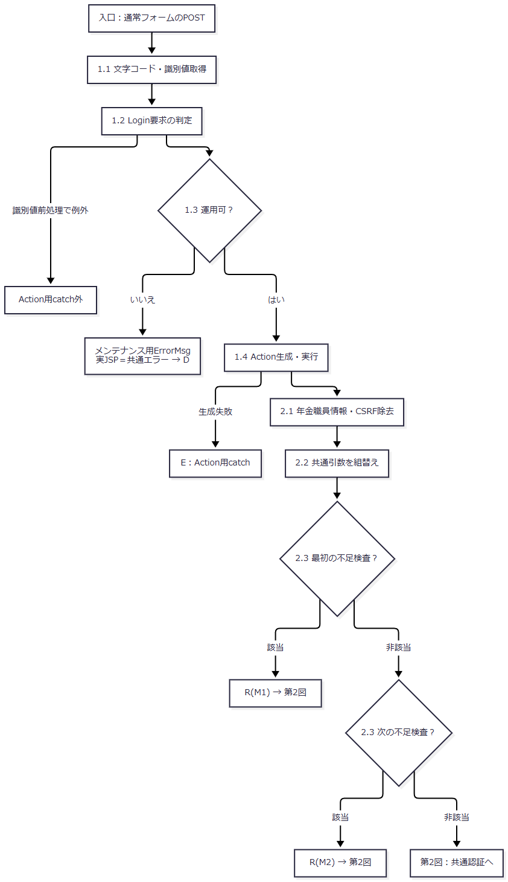

 | 2. 共通認証・raw職員番号と共通拒否終端（手順3～4）

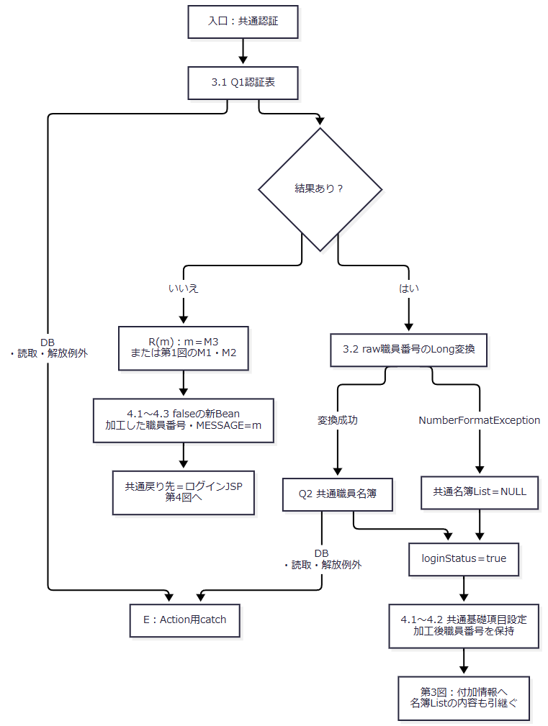

 | 3. 共通付加情報（手順5）

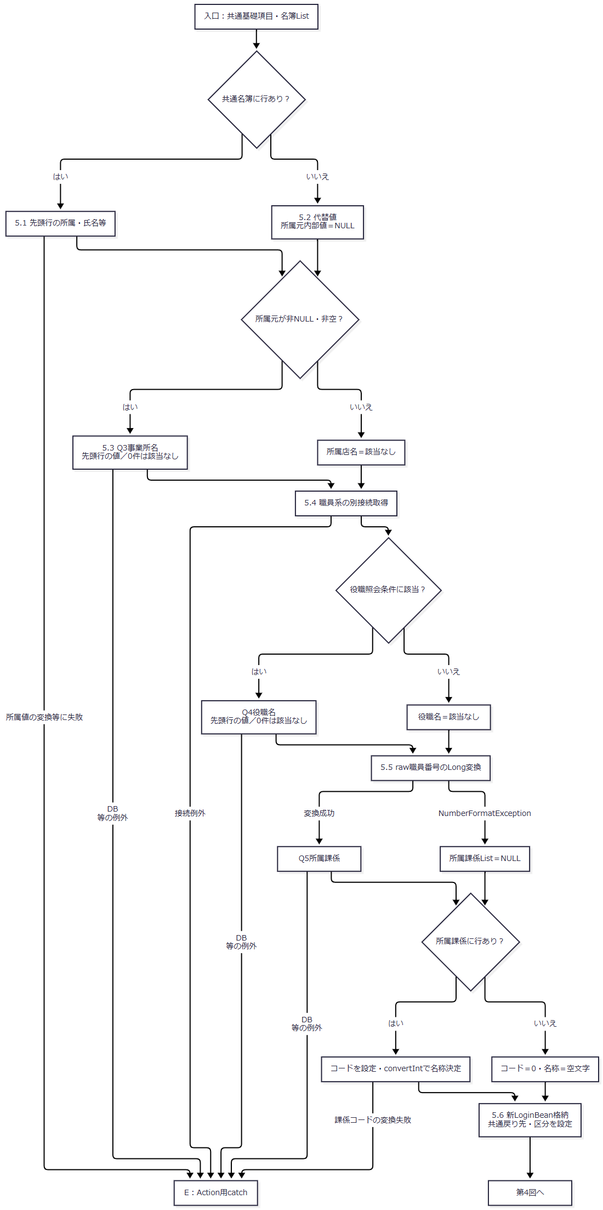

 | 4. 年金職員確認とメニュー準備（手順6）
 | 今回のログインでは旧StaffContextを除去済みである。既存Contextの再利用は、補足説明の別要求における契約として区別する。

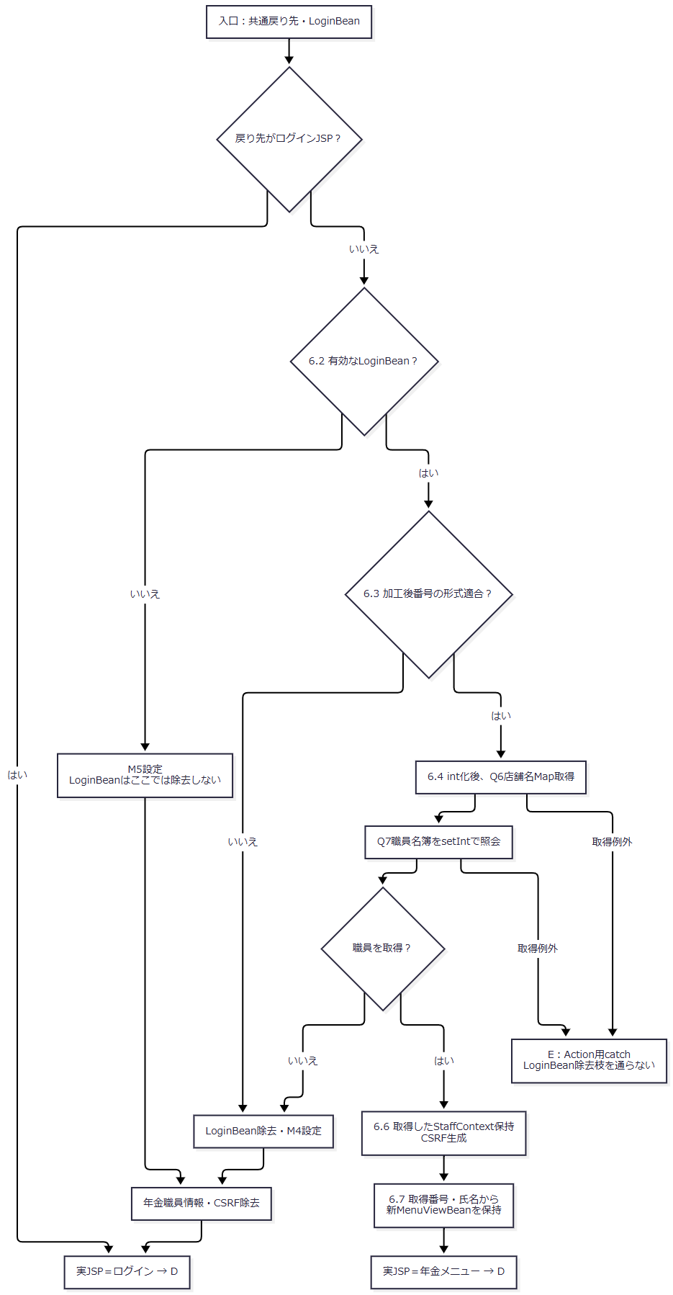

 | 5. 例外選択後・通常戻り後の共通後処理（手順7）

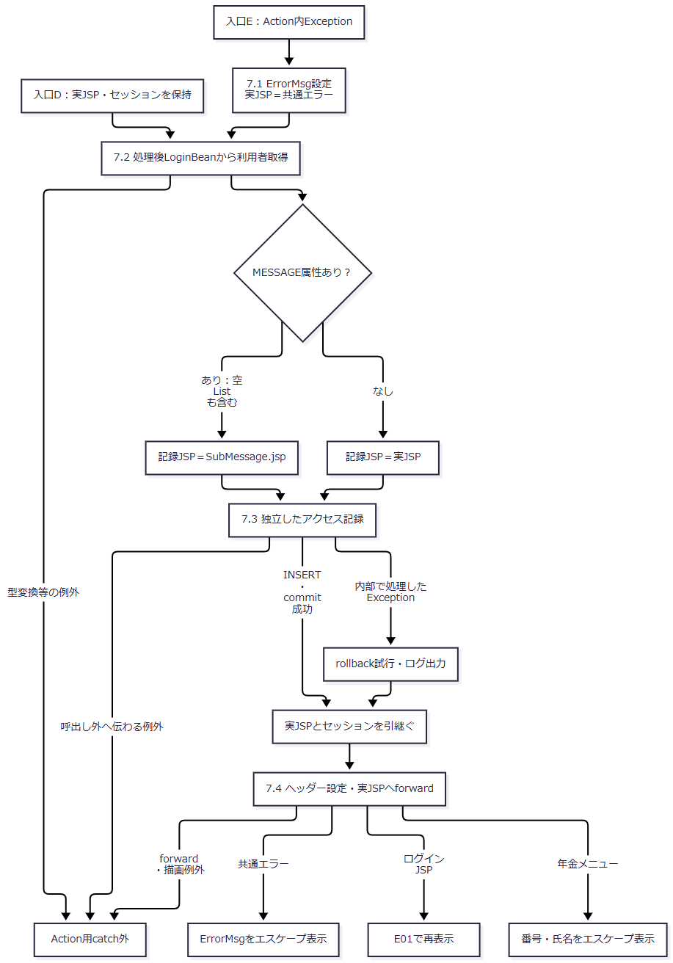

 | 共通成功後の年金照会例外では、Eへ入る時点で新LoginBeanは格納済みである。図の合流点はその状態を引き継ぎ、職員不在枝の「LoginBean除去」を適用しない。7.2以降の例外もEへ戻す矢印はない。
SQL・テーブル関連（ER図）
 | ログインは複数接続による逐次照会であり、以下は引数移送とメモリ突合せの関連図である。表間のSQL JOIN、FK、多重度を表す図ではない。

DB操作の詳細
 | Q1～Q7は次の補足説明のSQL定義に対応する。認証・職員・店舗等のマスターは読取専用であり、フォーム値をこれらへ保存しない。全読取を束ねるcommit、比較版、共通読取結果と追加照会結果の一致検証はない。
 | 共通接続はJNDI名を直接lookupし、取得Connectionへ setAutoCommit(false) を設定する。年金側は店舗名に jdbc/RAROA_DB、職員に jdbc/Oracle_SP2NM を使い、各通常名、java:comp/env/ 付き名の順に探索する。DataSourceは種類別にキャッシュするが、Connection取得時にautoCommitを変更しない。
 | アクセス記録は DB2.Ｕカウンターシフト への別トランザクションである。通常要求では機能ID=nenkin、画面ID=Login、コマンドID=空文字、Action ID=Loginを渡す。日付・時刻は一つのDateから yyyyMMdd、HHmmssSSS で作る。JSP名は7.2の条件で決める。各値を文字列連結したINSERTであり、PreparedStatementの型・サイズ指定はない。
 | 記録用の機能・画面・コマンド・Action・JSPの各値は、NULLまたは空文字ならSQL NULLにする。このため通常の空COMMAND_IDはSQL NULLとなる。一方ユーザーＩＤは別に単一引用符付きで連結するため、LoginBean不在でJavaのuserIdがNULLならSQL文字列リテラル 'null' となり、SQL NULLや空文字と同じではない。INSERT件数を認証成功条件にする処理はなく、記録のcommit・rollbackはセッション状態へ連動しない。
結果・例外時の扱い
到達した結果 |  |  | 選択する実JSP | セッション上の主な状態
M1・M2・M3の通常拒否 |  |  | ログインJSP | falseの新LoginBeanと今回のMESSAGE。年金職員情報・旧CSRFは除去済み
M4の追加確認拒否 |  |  | ログインJSP | LoginBean、年金職員情報、CSRFを除去。MESSAGEにM4
M5の前提不成立 |  |  | ログインJSP | その枝ではLoginBeanを除去せず、年金職員情報とCSRFを除去。MESSAGEにM5
年金職員確認成功 |  |  | 年金メニューJSP | trueの新LoginBean、取得したStaffContext、新CSRF、新MenuViewBean
共通処理の新Bean格納前に未処理Exception |  |  | Action用catchが共通エラーを選択 | 年金職員情報・CSRFは除去済み。従前のLoginBean・ViewBean等は残り得る
共通成功後の年金店舗名・職員照会Exception |  |  | Action用catchが共通エラーを選択 | trueの新LoginBeanは残る。M4の除去処理には到達しない
運用可否で拒否 |  |  | 共通エラーJSP | 年金LoginAction未実行のため、ログイン開始時の年金属性除去を行わない

 | 共通SELECTは、実行・結果変換だけでなくResultSetやStatementのcloseでSQLExceptionが起きてもActionへ失敗を返し得る。finallyではResultSetを先にcloseするため、そのcloseが例外になれば後続のStatement.closeまで到達する保証はない。共通Action側のConnection.closeのSQLExceptionはログへ出す。所属値のsubstring・Integer.parseIntや課係コードのconvertInt失敗は、raw職員番号用の個別catchでは処理されない。
 | 年金側の店舗名取得失敗は「店舗名の取得に失敗しました。」、職員取得失敗は「職員の取得に失敗しました。」を持つ NenkinDataAccessException となる。これは原因を保持するRuntimeExceptionである。年金サービスの各close helperはExceptionを抑止し、元の取得結果または失敗を優先する。職員0件とDB障害を同じM4に置き換えるcatchはない。
 | 共通エラーの選択は、最終HTTP応答の完了を保証しない。Action後のLoginBean取得、アクセス記録呼出し、forward、JSP描画はAction用catchの外にある。POST側にはこれらを同じエラーJSPへ変換する外側catchがなく、確認した経路に失敗別の setStatus・sendError 指定はない。共通エラーJSPはErrorMsgをエスケープし、NULLなら「処理を完了できませんでした。」と表示する。ErrorMsgやセッション全体を表示後に除去しない。

